2023_09_data
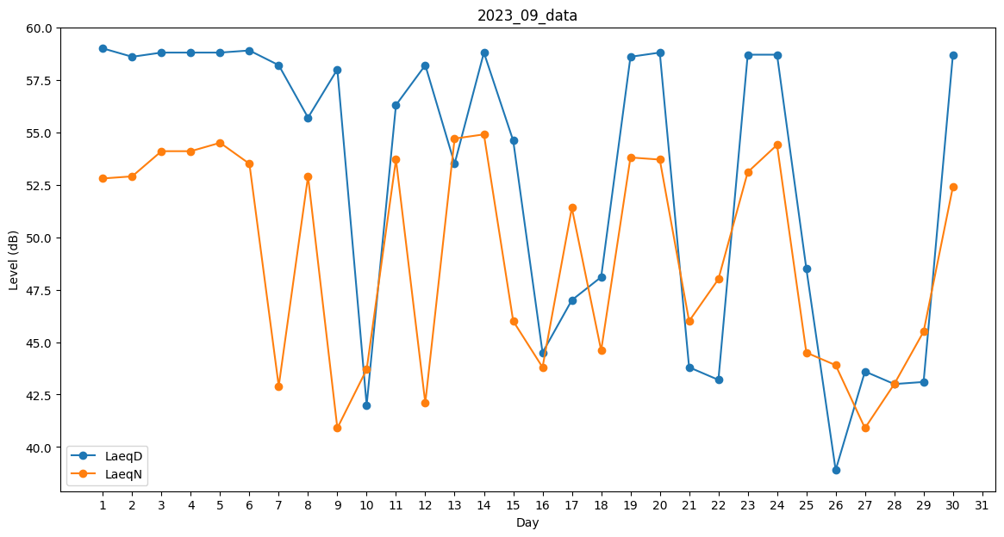
Day | LaeqD | LaeqN
1 | 59 | 52.8
2 | 58.6 | 52.9
3 | 58.8 | 54.1
4 | 58.8 | 54.1
5 | 58.8 | 54.5
6 | 58.9 | 53.5
7 | 58.2 | 42.9
8 | 55.7 | 52.9
9 | 58 | 40.9
10 | 42 | 43.7
11 | 56.3 | 53.7
12 | 58.2 | 42.1
13 | 53.5 | 54.7
14 | 58.8 | 54.9
15 | 54.6 | 46
16 | 44.5 | 43.8
17 | 47 | 51.4
18 | 48.1 | 44.6
19 | 58.6 | 53.8
20 | 58.8 | 53.7
21 | 43.8 | 46
22 | 43.2 | 48
23 | 58.7 | 53.1
24 | 58.7 | 54.4
25 | 48.5 | 44.5
26 | 38.9 | 43.9
27 | 43.6 | 40.9
28 | 43 | 43
29 | 43.1 | 45.5
30 | 58.7 | 52.4

